Sheet1
体育学院高尔夫器材报价单
序号 | 名称 | 品牌 | 型号 | 功能要求 | 单位 | 数量 | 单价 | 小计 | 实物图片 | 备注
1 | 高尔夫可调 坡度打击垫 | PGM | DJD018 | 360度旋转坡度、四色尼龙草、3D弹簧打击垫、玻璃钢底座、150cm | 块 | 2 |  |  | 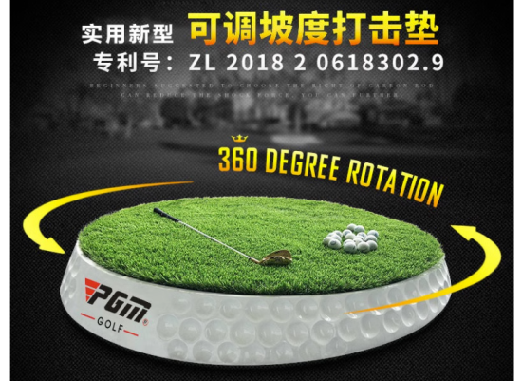
2 | 高尔夫打击垫 | PGM | DJD007 | 3D教学打击垫、带防滑底、150cm*150cm | 块 | 6 |  |  | 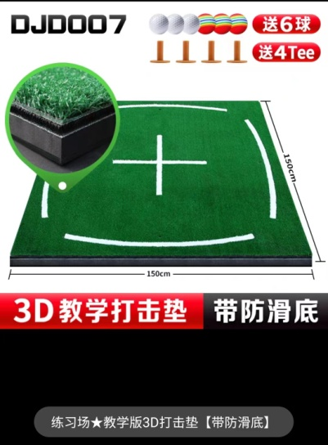
3 | 高尔夫男士 套杆 | 美津浓 | RV-8 套杆 | 钢杆身R+球包（发球木1、球道木1、铁木杆1、铁杆组7、推杆1、球包1） | 套 | 1 |  |  | 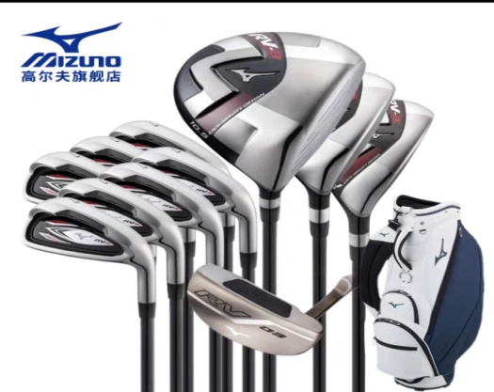
合计 |  |  |  |  |  |  |  | 0

